상품제안서
세인트나인 퀀텀 4구 볼마커칩 고급 싸바리케이스 | 상품코드: S44294

 |  |  |  |  |  |  | 02-713-8555 | www.synergygift.co.kr
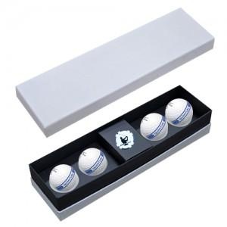

【상세/제작정보】 | <p><span style="font-size: 18.6667px;"></span><span style="font-size: 18.6667px;">※ 기본 골프공 + 케이스 + 볼마커칩 컬러인쇄​</span><span style="font-size: 18.6667px;">​</span>​</p>

【인쇄/포장옵션】 | 풀칼라 / 포장불가능

【공급단가】 | 수량 | 20~ | 50~ | 100~ | 300~ | 500~
*VAT별도 | 단가 | 25,000원 | 24,400원 | 23,400원 | 22,800원 | 22,200원

【상품 URL】 | https://www.synergygift.co.kr:443/src/goods_detail.php?gdno=44294

